Sheet1
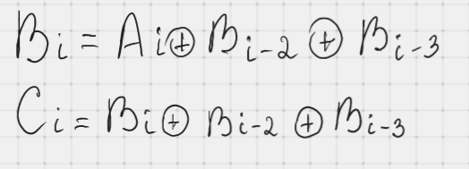
Максимальное число нулей: |  | 4 | Максимальное число нулей: |  | 2
Исходная | Скремблер | Дескремблер | Исходная | Скремблер | Дескремблер
1 | 1 | 1 | 1 | 1 | 1
1 | 1 | 1 | 1 | 1 | 1
1 | 1 | 1 | 1 | 0 | 1
1 | 0 | 1 | 1 | 1 | 1
0 | 1 | 0 | 0 | 1 | 0
0 | 0 | 0 | 0 | 1 | 0
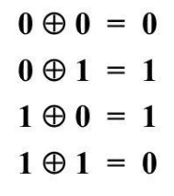
0 | 1 | 0 | 0 | 0 | 0
0 | 0 | 0 | 0 | 0 | 0
0 | 0 | 0 | 0 | 1 | 0
0 | 0 | 0 | 0 | 0 | 0
0 | 0 | 0 | 0 | 1 | 0
0 | 1 | 0 | 0 | 1 | 0
0 | 0 | 0 | 0 | 1 | 0
0 | 0 | 0 | 0 | 0 | 0
0 | 1 | 0 | 0 | 0 | 0
0 | 0 | 0 | 0 | 1 | 0
0 | 1 | 0 | 0 | 0 | 0
0 | 1 | 0 | 0 | 1 | 0
0 | 0 | 0 | 0 | 1 | 0
0 | 0 | 0 | 0 | 1 | 0
0 | 1 | 0 | 0 | 0 | 0
0 | 1 | 0 | 0 | 0 | 0
0 | 1 | 0 | 0 | 1 | 0
0 | 1 | 0 | 0 | 0 | 0
0 | 1 | 0 | 0 | 1 | 0
0 | 0 | 0 | 0 | 1 | 0
0 | 0 | 0 | 0 | 1 | 0
0 | 0 | 0 | 0 | 0 | 0
0 | 1 | 0 | 0 | 0 | 0
0 | 1 | 0 | 0 | 1 | 0
0 | 0 | 0 | 0 | 0 | 0
0 | 1 | 0 | 0 | 1 | 0
0 | 1 | 0 | 0 | 1 | 0
0 | 1 | 0 | 0 | 1 | 0
0 | 0 | 0 | 0 | 0 | 0
0 | 1 | 0 | 0 | 0 | 0
0 | 0 | 0 | 0 | 1 | 0
0 | 1 | 0 | 0 | 0 | 0
0 | 0 | 0 | 0 | 1 | 0
0 | 0 | 0 | 0 | 1 | 0
0 | 0 | 0 | 0 | 1 | 0
0 | 0 | 0 | 0 | 0 | 0
0 | 1 | 0 | 0 | 0 | 0
0 | 0 | 0 | 0 | 1 | 0
1 | 1 | 1 | 1 | 1 | 1
1 | 0 | 1 | 1 | 0 | 1
1 | 1 | 1 | 1 | 1 | 1
1 | 1 | 1 | 1 | 0 | 1

